Tabelle1
ART-NR | VK | EK | 3 | 3- | 4 | 4- | 5 | 5- | 6 | TOTAL | BILD
BEZEICHNG | Liste | Liste | 35 | 35.5 | 36 | 37 | 37.5 | 38 | 39
CN4813 REEBOK ROYAL CL Jog | 34.99 | 17.00 | 45 | 45 | 75 | 90 | 24 | 65 | 60 | 404 | 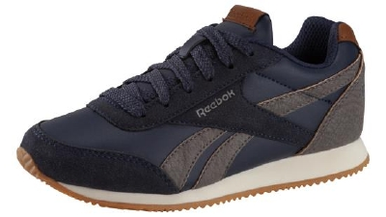
 |  |  |  |  |  |  |  |  |  | 0
CN 4819 REEBOK ROYAL CL Jog | 34.99 | 17.00 | 55 | 45 | 80 | 95 | 30 | 65 | 30 | 400 | 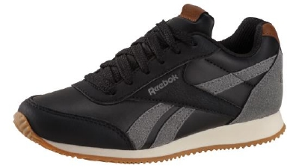
 |  |  |  |  |  |  |  |  |  | 0
 |  |  |  |  |  |  |  |  |  | 0
Angebot freibleibend |  |  |  |  |  |  |  |  |  | 804 | PAARE TOTAL

